Tabele zbiorcze
PZPM na podstawie danych CEP |  |  |  |  |  | 2021-03-08
 |  |  |  |  |  | sztuki
PIERWSZE REJESTRACJE NOWYCH PRZYCZEP I NACZEP* w tym przyczepy lekkie
 | 2021 Lut | 2020 Lut | % zmiana r/r | 2021 Sty - Lut | 2020 Sty - Lut | % zmiana r/r
PRZYCZEPY | 4,882 | 4,435 | 10.1% | 9,416 | 8,732 | 7.8%
przyczepy ciężarowe | 1,008 | 790 | 27.6% | 1,945 | 1,592 | 22.2%
przyczepy specjalne | 137 | 104 | 31.7% | 252 | 208 | 21.2%
przyczepy lekkie | 3,272 | 3,030 | 8.0% | 6,399 | 5,895 | 8.5%
przyczepy ciężarowe rolnicze | 465 | 511 | -9.0% | 820 | 1,037 | -20.9%
przyczepy inne | - | - |  | - | -
NACZEPY | 2,132 | 1,489 | 43.2% | 3,537 | 2,613 | 35.4%
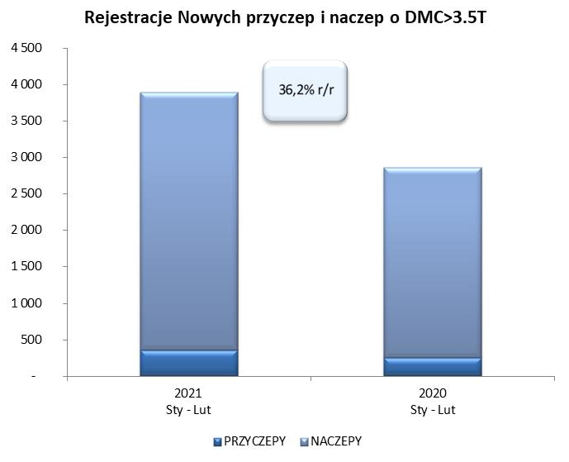
naczepy ciężarowe | 2,130 | 1,488 | 43.1% | 3,534 | 2,611 | 35.4%
naczepy specjalne | 2 | 1 | 100.0% | 3 | 2 | 50.0%
RAZEM PRZYCZEPY I NACZEPY | 7,014 | 5,924 | 18.4% | 12,953 | 11,345 | 14.2%
*/ bez rejestracji czasowych
Źródło: analizy PZPM na podstawie CEP
Source: PZPM analysis based on Central Register of Vehicles

 |  |  |  |  |  | sztuki
PIERWSZE REJESTRACJE NOWYCH, PRZYCZEP I NACZEP*, DMC>3.5T
 | 2021 Lut | 2020 Lut | % zmiana r/r | 2021 Sty - Lut | 2020 Sty - Lut | % zmiana r/r
PRZYCZEPY, DMC>3.5T | 241 | 152 | 58.6% | 360 | 249 | 44.6%
PRZYCZEPY CIĘŻAROWE | 238 | 149 | 59.7% | 355 | 242 | 46.7%
PRZYCZEPY SPECJALNE | 3 | 3 | 0.0% | 5 | 7 | -28.6%
NACZEPY, DMC>3.5T | 2,129 | 1,487 | 43.2% | 3,534 | 2,610 | 35.4%
NACZEPY CIĘŻAROWE | 2,128 | 1,486 | 43.2% | 3,532 | 2,608 | 35.4%
NACZEPY SPECJALNE | 1 | 1 | 0.0% | 2 | 2 | 0.0%
RAZEM NACZEPY I PRZYCZEPY | 2,370 | 1,639 | 44.6% | 3,894 | 2,859 | 36.2%
*/ bez rejestracji czasowych
Źródło: analizy PZPM na podstawie CEP
Source: PZPM analysis based on Central Register of Vehicles

Ranking PiN_DMC>3,5T
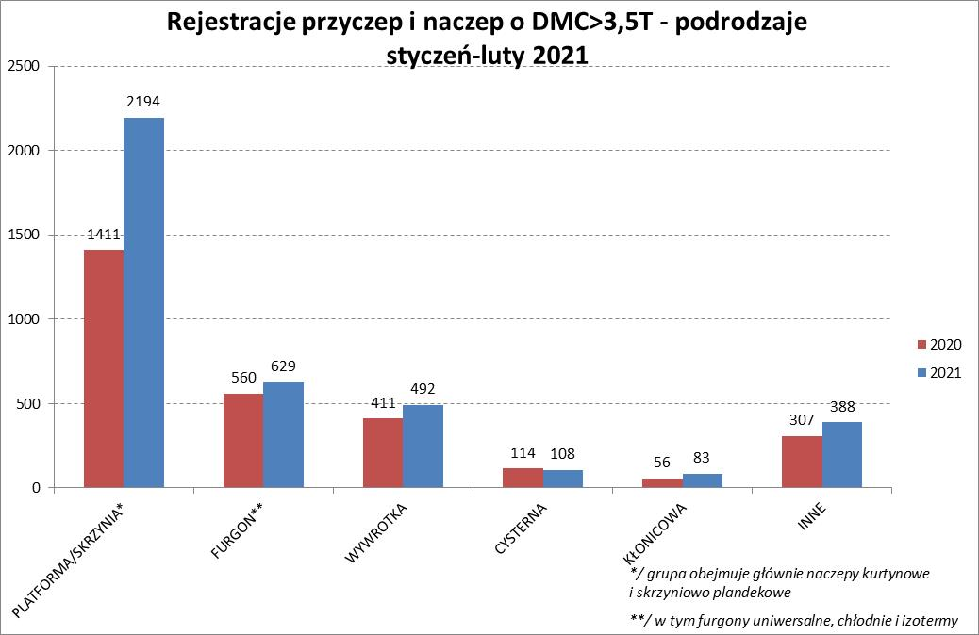
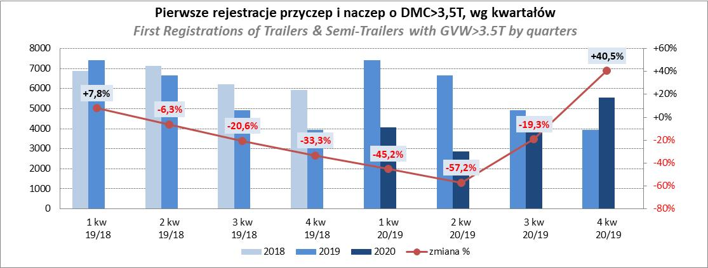
PZPM |  |  |  |  |  | 2021-03-08
Pierwsze rejestracje NOWYCH przyczep i naczep* o DMC>3,5T, udział w rynku %
First Registrations of NEW Trailers & Semi-Trailers with GVW>3.5T, Market Share %
 |  |  |  |  |  | Sztuki / Units
Pozycja | Marka | Rok narastająco Styczeń - Luty
 |  | YTD January - February
 |  | 2021 |  | 2020 |  | Zmiana % r/r
No. | Make
 |  | Ogółem | Udział % | Ogółem | Udział % | Change % y/y
 |  | Total | Mkt shr % | Total | Mkt shr %
1 | SCHMITZ CARGOBULL | 852 | 21.88% | 514 | 17.98% | 65.8%
2 | KRONE | 757 | 19.44% | 549 | 19.20% | 37.9%
3 | WIELTON | 481 | 12.35% | 492 | 17.21% | -2.2%
4 | KOEGEL | 373 | 9.58% | 220 | 7.69% | 69.5%
5 | SCHWARZMUELLER | 182 | 4.67% | 91 | 3.18% | 100.0%
6 | BODEX | 102 | 2.62% | 130 | 4.55% | -21.5%
7 | KAESSBOHRER | 94 | 2.41% | 109 | 3.81% | -13.8%
8 | WECON | 84 | 2.16% | 55 | 1.92% | 52.7%
9 | ZASŁAW | 76 | 1.95% | 53 | 1.85% | 43.4%
10 | KEMPF | 67 | 1.72% | 67 | 2.34% | 0.0%
11 | GNIOTPOL | 59 | 1.52% | 20 | 0.70% | 195.0%
12 | CIMC | 56 | 1.44% | 15 | 0.52% | 273.3%
13 | INTER CARS - FEBER | 54 | 1.39% | 35 | 1.22% | 54.3%
14 | STAS | 48 | 1.23% | 31 | 1.08% | 54.8%
15 | REDOS | 46 | 1.18% | 16 | 0.56% | 187.5%
16 | MEGA | 40 | 1.03% | 25 | 0.87% | 60.0%
17 | FLIEGL | 39 | 1.00% | 25 | 0.87% | 56.0%
 | MHS | 39 | 1.00% | 25 | 0.87% | 56.0%
19 | BERGER | 35 | 0.90% | 33 | 1.15% | 6.1%
20 | BENALU | 28 | 0.72% | 11 | 0.38% | 154.5%
 | Pozostałe / Others | 382 | 9.8% | 343 | 12.0% | 11.4%
 | OGÓŁEM / TOTAL | 3894 | 100% | 2859 | 100% | 36.2%
*/ bez rejestracji czasowych
Źródło: analizy PZPM na podstawie CEP
Source: PZPM analysis based on Central Register of Vehicles

Ranking Naczepy DMC>3,5T
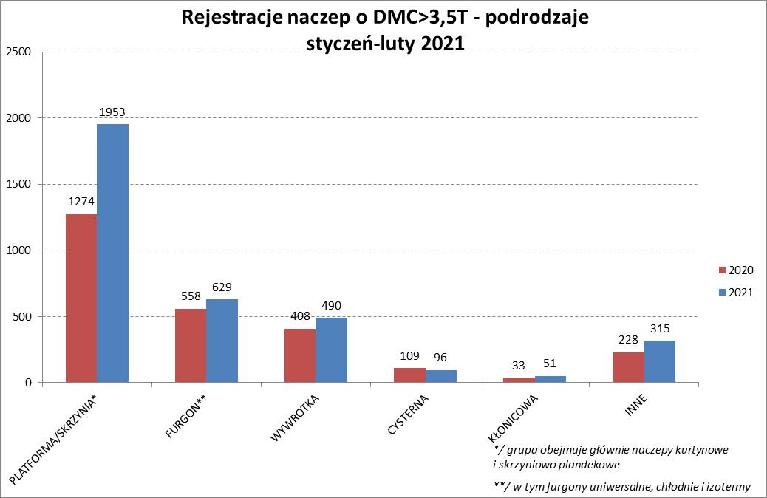
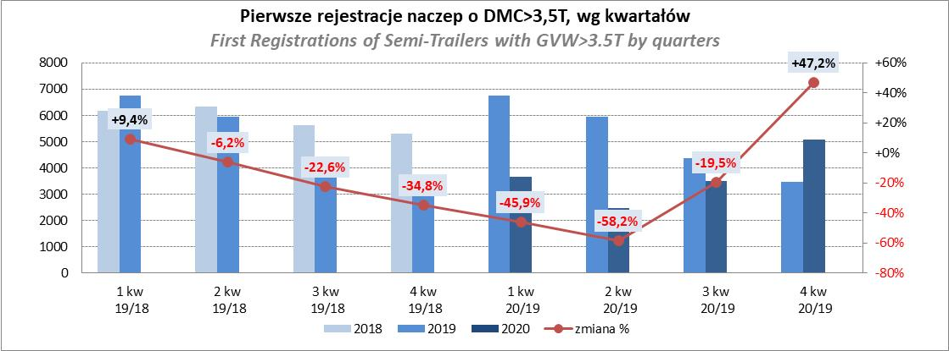
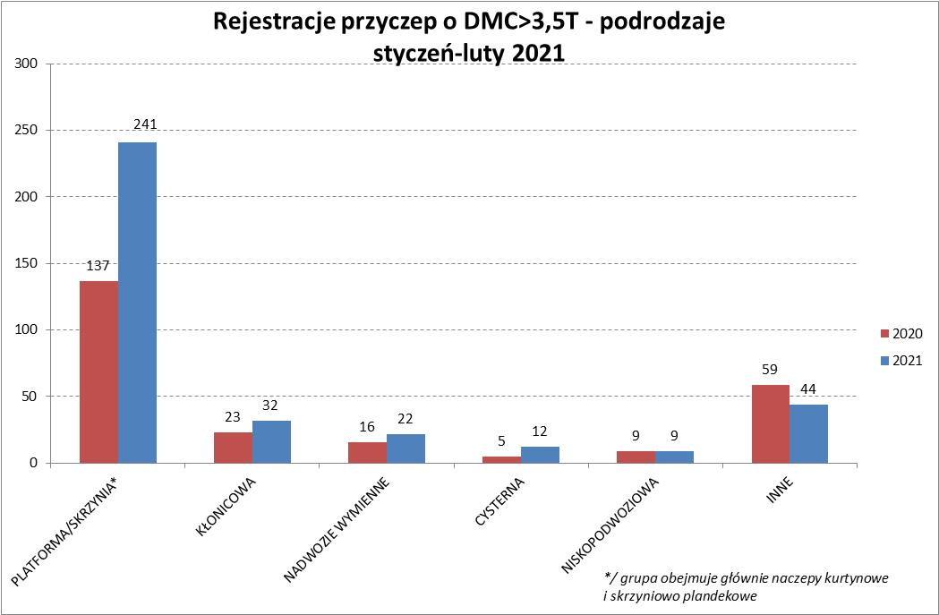
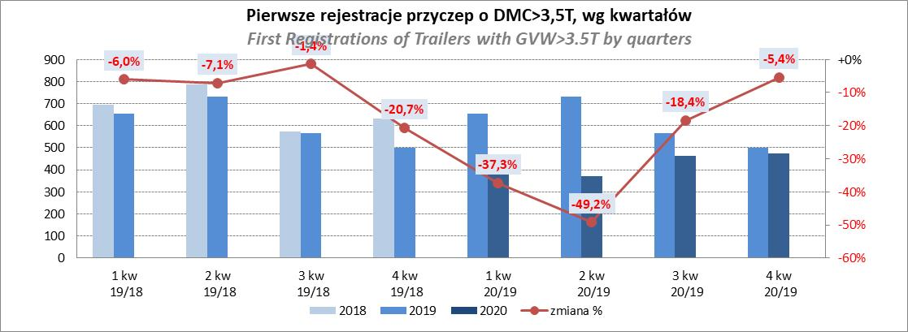
PZPM |  |  |  |  |  | 2021-03-08
Pierwsze rejestracje NOWYCH naczep* o DMC>3,5T, udział w rynku %
First Registrations of NEW Semi-Trailers with GVW>3.5T, Market Share %
 |  |  |  |  |  | Sztuki
Pozycja | Marka | Rok narastająco Styczeń - Luty
 |  | YTD January - February
 |  | 2021 |  | 2020 |  | Zmiana % r/r
No. | Make
 |  | Ogółem | Udział % | Ogółem | Udział % | Change % y/y
 |  | Total | Mkt shr % | Total | Mkt shr %
1 | SCHMITZ CARGOBULL | 852 | 24.1% | 512 | 19.62% | 66.4%
2 | KRONE | 756 | 21.4% | 549 | 21.03% | 37.7%
3 | WIELTON | 446 | 12.6% | 442 | 16.93% | 0.9%
4 | KOEGEL | 370 | 10.5% | 219 | 8.39% | 68.9%
5 | SCHWARZMUELLER | 178 | 5.0% | 89 | 3.41% | 100.0%
6 | BODEX | 99 | 2.8% | 127 | 4.87% | -22.0%
7 | KAESSBOHRER | 94 | 2.7% | 108 | 4.14% | -13.0%
8 | ZASŁAW | 69 | 2.0% | 49 | 1.88% | 40.8%
9 | KEMPF | 67 | 1.9% | 67 | 2.57% | 0.0%
10 | CIMC | 56 | 1.6% | 15 | 0.57% | 273.3%
11 | INTER CARS - FEBER | 54 | 1.5% | 35 | 1.34% | 54.3%
12 | STAS | 48 | 1.4% | 31 | 1.19% | 54.8%
13 | MEGA | 40 | 1.1% | 23 | 0.88% | 73.9%
14 | BERGER | 35 | 1.0% | 33 | 1.26% | 6.1%
15 | FLIEGL | 34 | 1.0% | 24 | 0.92% | 41.7%
16 | BENALU | 27 | 0.8% | 11 | 0.42% | 145.5%
17 | MAGYAR | 19 | 0.5% | 35 | 1.34% | -45.7%
18 | KNAPEN | 17 | 0.5% | 13 | 0.50% | 30.8%
 | STOKOTA | 17 | 0.5% | 4 | 0.15% | 325.0%
 | GRAS | 17 | 0.5% | 13 | 0.50% | 30.8%
 | Pozostałe / Others | 239 | 6.8% | 211 | 8.1% | 13.3%
 | OGÓŁEM / TOTAL | 3534 | 100% | 2610 | 100% | 35.4%
*/ bez rejestracji czasowych
Źródło: analizy PZPM na podstawie CEP
Source: PZPM analysis based on Central Register of Vehicles

Przyczepy lekkie
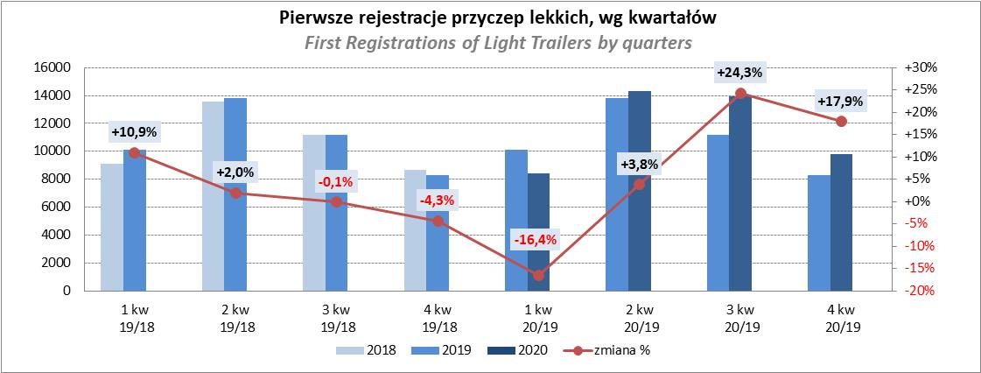
PZPM |  |  |  |  |  | 2021-03-08
Pierwsze rejestracje NOWYCH przyczep lekkich*, udział w rynku %
First Registrations of NEW Light Trailers*, Market Share %
 |  |  |  |  |  | Sztuki / Units
Pozycja | Marka | Rok narastająco Styczeń - Luty
 |  | YTD January - February
 |  | 2021 |  | 2020 |  | Zmiana % r/r
No. | Make
 |  | Ogółem | Udział % | Ogółem | Udział % | Change % y/y
 |  | Total | Mkt shr % | Total | Mkt shr %
1 | NEPTUN-SORELPOL | 1685 | 26.33% | 1643 | 27.87% | 2.6%
2 | TEMARED | 1309 | 20.46% | 1422 | 24.12% | -7.9%
3 | NIEWIADÓW | 747 | 11.67% | 491 | 8.33% | 52.1%
4 | ZASŁAW | 339 | 5.30% | 230 | 3.90% | 47.4%
5 | RYDWAN | 308 | 4.81% | 299 | 5.07% | 3.0%
6 | FARO | 263 | 4.11% | 154 | 2.61% | 70.8%
7 | MARTZ | 195 | 3.05% | 296 | 5.02% | -34.1%
8 | BRENDERUP-THULE TRAILERS | 157 | 2.45% | 175 | 2.97% | -10.3%
9 | WIOLA | 106 | 1.66% | 110 | 1.87% | -3.6%
10 | FRACHT | 96 | 1.50% | 69 | 1.17% | 39.1%
11 | GŁOWACZ | 86 | 1.34% | 76 | 1.29% | 13.2%
12 | SYLAND | 83 | 1.30% | 94 | 1.59% | -11.7%
13 | WIDPOL | 75 | 1.17% | 67 | 1.14% | 11.9%
 | W.N.P. M.SUSKI | 75 | 1.17% | 61 | 1.03% | 23.0%
15 | SIDECAR | 67 | 1.05% | 42 | 0.71% | 59.5%
16 | STIM | 63 | 0.98% | 63 | 1.07% | 0.0%
17 | MASTER-TECH | 58 | 0.91% | 51 | 0.87% | 13.7%
18 | CARRO | 56 | 0.88% | 70 | 1.19% | -20.0%
19 | K.T.S. SUSKI | 52 | 0.81% | 48 | 0.81% | 8.3%
20 | LORRIES | 51 | 0.80% | 12 | 0.20% | 325.0%
 | Pozostałe / Others | 528 | 8.3% | 422 | 7.2% | 25.1%
 | OGÓŁEM / TOTAL | 6399 | 100% | 5895 | 100% | 8.5%
*/ bez rejestracji czasowych
Źródło: analizy PZPM na podstawie CEP
Source: PZPM analysis based on Central Register of Vehicles

Ranking_P-CR
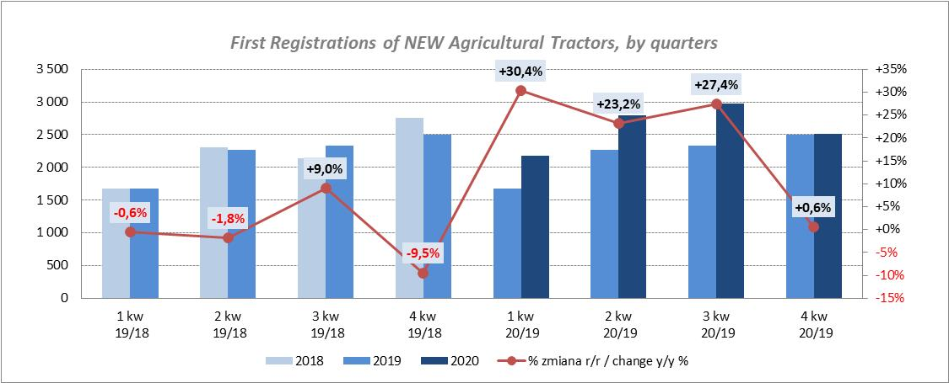
PZPM |  |  |  |  |  | 2021-03-08
Pierwsze rejestracje NOWYCH przyczep ciężarowych rolniczych*, udział w rynku %
First Registrations of NEW Agricultural Trailers*, Market Share %
 |  |  |  |  |  | Sztuki / Units
Pozycja | Marka | Rok narastająco Styczeń - Luty
 |  | YTD January - February
 |  | 2021 |  | 2020 |  | Zmiana % r/r
No. | Make
 |  | Ogółem | Udział % | Ogółem | Udział % | Change % y/y
 |  | Total | Mkt shr % | Total | Mkt shr %
1 | PRONAR | 306 | 37.32% | 478 | 46.09% | -36.0%
2 | METAL-FACH | 97 | 11.83% | 146 | 14.08% | -33.6%
3 | METALTECH | 72 | 8.78% | 72 | 6.94% | 0.0%
4 | WIELTON | 49 | 5.98% | 72 | 6.94% | -31.9%
5 | PPHU WODZIŃSKI | 38 | 4.63% | 41 | 3.95% | -7.3%
6 | CYNKOMET | 37 | 4.51% | 35 | 3.38% | 5.7%
7 | ZASŁAW | 32 | 3.90% | 43 | 4.15% | -25.6%
8 | MEPROZET | 27 | 3.29% | 19 | 1.83% | 42.1%
9 | POMOT | 21 | 2.56% | 27 | 2.60% | -22.2%
10 | MARPOL | 20 | 2.44% | 30 | 2.89% | -33.3%
11 | TECHMONT | 16 | 1.95% | 16 | 1.54% | 0.0%
12 | GOMAR | 15 | 1.83% | 14 | 1.35% | 7.1%
13 | AUTO-TECH | 9 | 1.10% | 9 | 0.87% | 0.0%
14 | JOSKIN | 8 | 0.98% | 4 | 0.39% | 100.0%
 | FLIEGL | 8 | 0.98% | 3 | 0.29% | 166.7%
 | Pozostałe / Others | 65 | 7.9% | 28 | 2.7% | 132.1%
 | OGÓŁEM / TOTAL | 820 | 100% | 1037 | 100% | -20.9%
*/ bez rejestracji czasowych
Źródło: analizy PZPM na podstawie CEP
Source: PZPM analysis based on Central Register of Vehicles
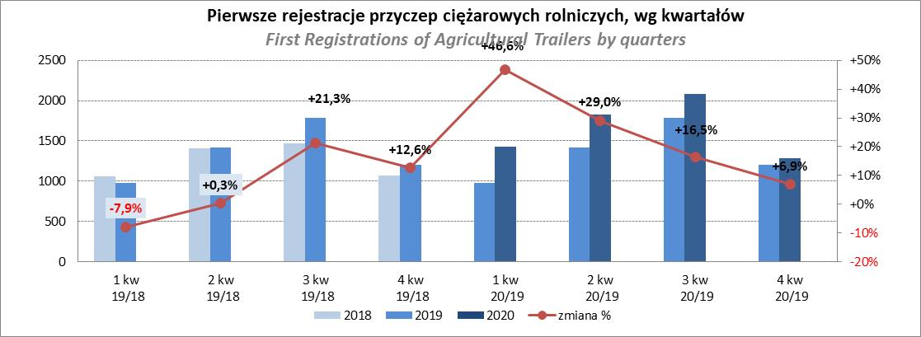

PZPM
Pierwsze rejestracje NOWYCH ciągników rolniczych*, udział w rynku %
First Registrations of NEW Agricultural Tractors*, Market Share %
 |  |  |  |  |  | Sztuki / Units
Pozycja | Marka | Rok narastająco Styczeń - Luty
 |  | YTD January - February
 |  | 2021 |  | 2020 |  | Zmiana % r/r
No. | Make
 |  | Ogółem | Udział % | Ogółem | Udział % | Change % y/y
 |  | Total | Mkt shr % | Total | Mkt shr %
1 | NEW HOLLAND | 283 | 17.07% | 249 | 18.99% | 13.7%
2 | ZETOR | 174 | 10.49% | 148 | 11.29% | 17.6%
3 | KUBOTA | 166 | 10.01% | 134 | 10.22% | 23.9%
4 | CASE IH | 132 | 7.96% | 79 | 6.03% | 67.1%
5 | JOHN DEERE | 127 | 7.66% | 110 | 8.39% | 15.5%
6 | DEUTZ-FAHR | 113 | 6.82% | 165 | 12.59% | -31.5%
7 | MASSEY FERGUSON | 73 | 4.40% | 74 | 5.64% | -1.4%
8 | VALTRA | 59 | 3.56% | 40 | 3.05% | 47.5%
9 | APOLLO | 54 | 3.26% | 19 | 1.45% | 184.2%
10 | FARMTRAC | 49 | 2.96% | 69 | 5.26% | -29.0%
 | GOES | 49 | 2.96% | 14 | 1.07% | 250.0%
12 | ARBOS | 46 | 2.77% | 12 | 0.92% | 283.3%
13 | CLAAS | 42 | 2.53% | 37 | 2.82% | 13.5%
14 | FENDT | 41 | 2.47% | 26 | 1.98% | 57.7%
 | STELS | 41 | 2.47% | 0 | 0.00%
 | Pozostałe / Others | 209 | 12.6% | 135 | 10.3% | 54.8%
 | OGÓŁEM / TOTAL | 1,658 | 100% | 1,311 | 100% | 26.5%
*Pojazdy zarejestrowane jako Ciągniki Rolnicze bez wyróżnionych jako potencjalne ATV
** Liczby zawierają rejestracje czasowe na koniec miesięcy
Źródło: analizy PZPM na podstawie CEP
*Vehicles registered as Agricultural Tractors without considered as ATV
Source: PZPM analysis based on Central Register of Vehicles

